将来にわたる債務
 | 36. 将来にわたる債務（人口１人当たり）

 | 時点 2019(R1)年度（毎年） |  |  |  |  |  |  | 平 均 値 |  |  |  | 428,870
 | 単位 円 |  |  |  |  |  |  | 標準偏差 |  |  |  | 162,779
 | 市町村名 | 指標 | 順位 |  | #REF! | 備考 | 市町村名 | 指標 | 順位 |  | #REF! | 備考

 | 市町村平均 | 428,870 |  | － |  |  | 八街市 | 321,203 |  | 43
 | 千葉市 | 919,639 |  | 2 |  |  | 印西市 | 202,568 |  | 52
 | 銚子市 | 508,191 |  | 15 |  |  | 白井市 | 472,967 |  | 19
 | 市川市 | 141,311 |  | 54 |  |  | 富里市 | 342,530 |  | 38
 | 船橋市 | 354,515 |  | 36 |  |  | 南房総市 | 719,536 |  | 3
 | 館山市 | 540,434 |  | 10 |  |  | 匝瑳市 | 475,908 |  | 18
 | 木更津市 | 371,080 |  | 31 |  |  | 香取市 | 598,367 |  | 7
 | 松戸市 | 269,392 |  | 48 |  |  | 山武市 | 415,200 |  | 23
 | 野田市 | 373,992 |  | 29 |  |  | いすみ市 | 523,972 |  | 13
 | 茂原市 | 536,844 |  | 11 |  |  | 大網白里市 | 359,300 |  | 35
 | 成田市 | 456,962 |  | 22 |  |  | 酒々井町 | 260,943 |  | 49
 | 佐倉市 | 230,251 |  | 51 |  |  | 栄町 | 366,241 |  | 32
 | 東金市 | 406,352 |  | 24 |  |  | 神崎町 | 339,855 |  | 39
 | 旭市 | 533,225 |  | 12 |  |  | 多古町 | 278,768 |  | 47
 | 習志野市 | 400,085 |  | 27 |  |  | 東庄町 | 346,407 |  | 37
 | 柏市 | 284,231 |  | 46 |  |  | 九十九里町 | 501,868 |  | 16
 | 勝浦市 | 562,519 |  | 8 |  |  | 芝山町 | 372,507 |  | 30
 | 市原市 | 184,465 |  | 53 |  |  | 横芝光町 | 540,762 |  | 9
 | 流山市 | 336,002 |  | 41 |  |  | 一宮町 | 365,700 |  | 33
 | 八千代市 | 339,256 |  | 40 |  |  | 睦沢町 | 695,546 |  | 4
 | 我孫子市 | 365,404 |  | 34 |  |  | 長生村 | 329,652 |  | 42
 | 鴨川市 | 1,020,650 |  | 1 |  |  | 白子町 | 402,786 |  | 25
 | 鎌ケ谷市 | 401,987 |  | 26 |  |  | 長柄町 | 479,925 |  | 17
 | 君津市 | 309,434 |  | 44 |  |  | 長南町 | 602,945 |  | 6
 | 富津市 | 469,565 |  | 20 |  |  | 大多喜町 | 518,257 |  | 14
 | 浦安市 | 393,651 |  | 28 |  |  | 御宿町 | 462,485 |  | 21
 | 四街道市 | 259,142 |  | 50 |  |  | 鋸南町 | 606,154 |  | 5
 | 袖ケ浦市 | 288,058 |  | 45

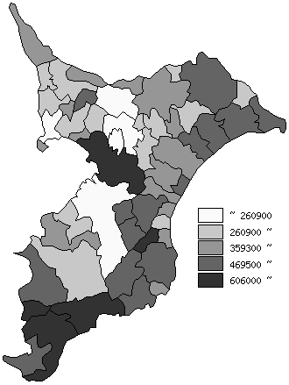
 | 市町村平均の推移
平成27年度 | 393074
平成28年度 | 406634
平成29年度 | 407442
平成30年度 | 414429
令和元年度 | 428870

《備 考》 ・資料出所 総務省「市町村別決算状況調」 ・算出方法 (地方債現在高＋債務負担行為額（翌年度以降支出予定額）) ÷住民基本台帳人口(R2.1.1)

